Sheet1
精炼炉渣模型
钢水实际成分
钢种 | 钢水量(吨) | 钢水成分(%)
 | 130 | C | Si | Mn | P | S | Ca | Al

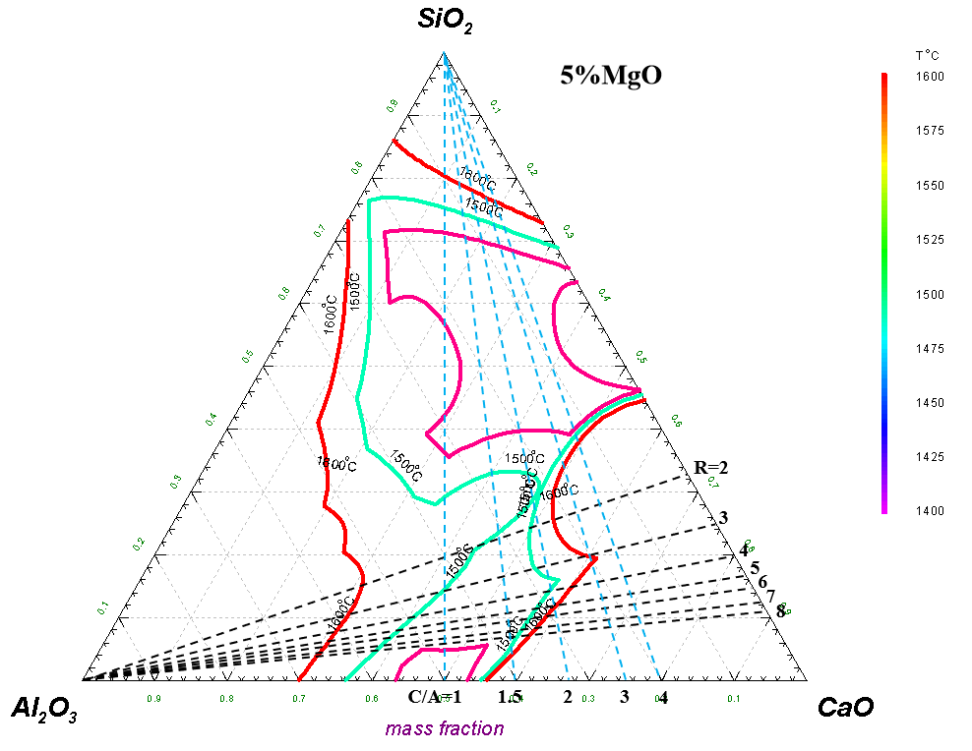
造渣及脱氧材料
工序 | 项目 | 加入量 | 成分（wt.%）
 | 材料 | kg/炉 | CaO | SiO2 | Al2O3 | MgO | CaF2 | CaC2 | C | Si | Mn | Cr | Al | Ca | Ti
转炉出钢 | 白灰 |  | 85 | 1.65 |  | 1.8
 | 铝锭 |  |  |  |  |  |  |  |  |  |  |  | 99.9
 | 铝线 |  |  |  |  |  |  |  |  |  |  |  | 99.9
 | 低碳铬铁 |  |  |  |  |  |  |  | 0.13 | 1.2 |  | 56
 | 低碳锰铁 |  |  |  |  |  |  |  | 0.58 | 0.6 | 82
 | 高碳铬铁 |  |  |  |  |  |  |  | 8.0 | 3.5 |  | 55
 | 高碳锰铁 |  |  |  |  |  |  |  | 5.6 | 1.8 | 71
 | 硅铁（72#） |  |  |  |  |  |  |  |  | 72 | 0.13
 | 低硅硅铁 |  |  |  |  |  |  |  | 1.1 | 24 |  |  | 1.1 | 2.5
 | 低钛硅铁 |  |  |  |  |  |  |  |  | 79.64 | 0.089 |  |  |  | 0.018
 | 低钛高碳铬铁 |  |  |  |  |  |  |  | 8.3 | 0.37 |  | 69 |  |  | 0.018
 | 硅锰 |  |  |  |  |  |  |  | 1.6 | 18 | 66
LF精炼 | 白灰 |  | 85 | 1.65 |  | 1.8
 | 铝粒 |  |  |  |  |  |  |  |  |  |  |  | 99.9
 | 铝线 |  |  |  |  |  |  |  |  |  |  |  | 99.9
 | 低碳铬铁 |  |  |  |  |  |  |  | 0.13 | 1.2 |  | 56
 | 低碳锰铁 |  |  |  |  |  |  |  | 0.58 | 0.6 | 82
 | 高碳铬铁 |  |  |  |  |  |  |  | 8.0 | 3.5 |  | 55
 | 高碳锰铁 |  |  |  |  |  |  |  | 5.6 | 1.8 | 71
 | 硅铁（72#） |  |  |  |  |  |  |  |  | 72 | 0.13
 | 低硅硅铁 |  |  |  |  |  |  |  | 1.1 | 24 |  |  | 1.1 | 2.5
 | 低钛硅铁 |  |  |  |  |  |  |  |  | 79.64 | 0.089 |  |  |  | 0.018
 | 低钛高碳铬铁 |  |  |  |  |  |  |  | 8.3 | 0.37 |  | 69 |  |  | 0.018
 | 硅锰 |  |  |  |  |  |  |  | 1.6 | 18 | 66
 | 70碳化硅 |  |  | 12 |  |  |  |  |  | 49
 | 90碳化硅 |  |  | 2.5 |  |  |  |  |  | 63
 | 硅铁孕育剂 |  |  |  |  |  |  |  |  | 73 |  |  | 1.8
 | 钼铁 |  |  |  |  |  |  |  | 0.03 | 0.84
 | 铌铁 |  |  |  |  |  |  |  | 0.13 | 1.65 |  |  | 1.98
 | 硼铁 |  |  |  |  |  |  |  | 0.22 | 0.33 |  |  | 0.025
 | 钛铁 |  |  |  |  |  |  |  | 0.053 | 3.87 | 1.63 |  | 5.5 |  | 35
 | 硅钙线 |  |  |  |  |  |  |  |  | 55.6 |  |  |  | 28.5
 | 纯钙线 |  |  |  |  |  |  |  |  |  |  |  |  | 99
 | 萤石球 |  |  | 8 |  |  | 80
 | 低氟化渣剂 |  | 12.5 | 3.8 | 44 | 3.5 | 25
 | 轴承钢精炼渣 |  | 49.5 | 3.07 | 40
 | 低钛预熔精炼渣 |  | 53.35 | 3.6 | 41.3 | 2.57
 | 高铝预熔渣 |  | 15.2 | 6.5 | 66.2 | 4.85
 | 转炉下渣量 |  | 44.5 | 13.6 | 1.5 | 10
 | 钢包耐材 |  |  |  |  | 70

炉渣理论计算值 |  |  |  |  |  |  |  | 转炉下渣量(kg) | 钢水量(t) | 转炉终点P(%） | 精炼结束P(%) | 回P量(%) | 转炉渣P(%)
总渣量(kg) | CaO | SiO2 | Al2O3 | MgO | R | C/A |  | 113.64 | 125 | 0.011 | 0.012 | 0.001 | 1.1
0.00 | 0.00 | 0.00 | 0.00 | 0.00 | #DIV/0! | #DIV/0! |  | 227.27 | 125 | 0.011 | 0.013 | 0.002 | 1.1
含量(%) | #DIV/0! | #DIV/0! | #DIV/0! | #DIV/0! |  |  |  | 340.91 | 125 | 0.011 | 0.014 | 0.003 | 1.1

目标渣系
 | CaO | SiO2 | Al2O3 | MgO | R | C/A
含量(%) | 50~55 | 8~12 | 25~35 | 4~6 | 4~8 | 1.5~2

